关系图
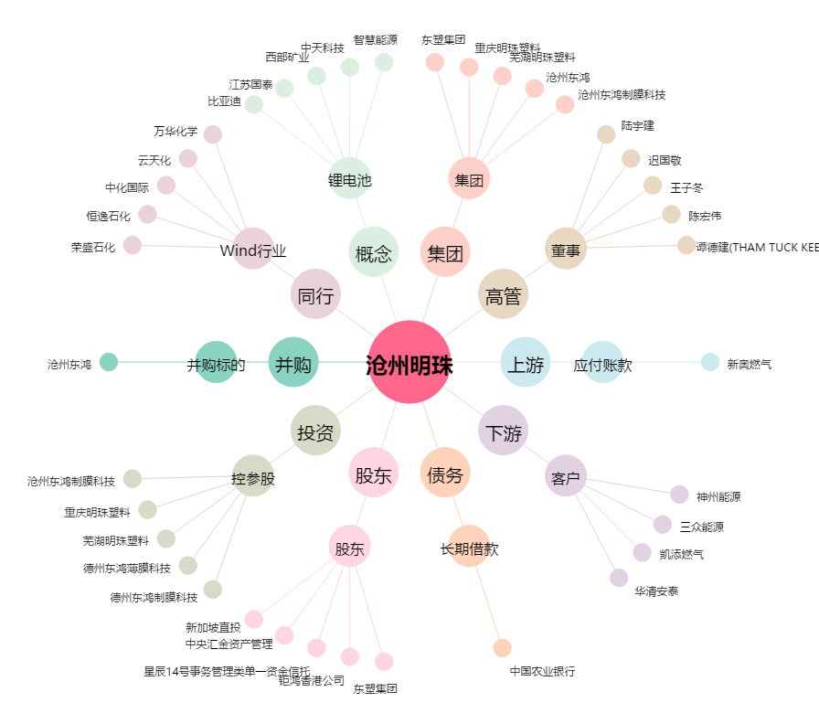
沧州明珠[002108.SZ] - 关系概览图

